コスト見積もり (Cost Estimate)
Bảng báo giá chi phí hàng tháng xây dựng hạ tầng AWS Cloud

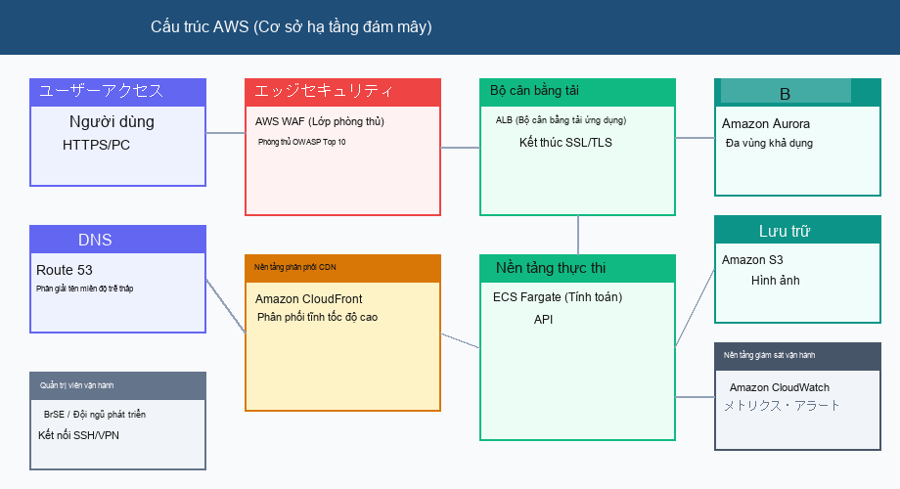
Tên dự án (Project): | Dự án xây dựng hạ tầng đổi mới trang web thương mại điện tử |  | Người lập (Author): | Tanaka Kenichi (BrSE)
Ngày lập (Date): | Ngày 04 tháng 09 năm 2026 |  | Tiền tệ (Currency): | JPY (Yên Nhật)
STT | Hạng mục (Cloud Service) | Đơn giá (JPY) | Số lượng | Số tiền (Tổng JPY) | Ghi chú (Thông số kỹ thuật)
1 | Amazon CloudFront | 25,000 | 1 |  | Phân phối CDN / Tăng tốc bộ nhớ đệm
2 | Application Load Balancer | 35,000 | 1 |  | Phân phối lưu lượng / Kết thúc SSL/TLS
3 | AWS Fargate (ECS) | 65,000 | 2 |  | Nền tảng container microservices (4vCPU / 16GB)
4 | Amazon Aurora MySQL | 180,000 | 1 |  | Cấu hình tính sẵn sàng cao Multi-AZ (db.r6g.xlarge)
5 | Amazon S3 | 15,000 | 1 |  | Lưu trữ tài sản hình ảnh và sao lưu hàng ngày
6 | AWS WAF | 20,000 | 1 |  | Quy tắc phòng chống tấn công Web OWASP Top 10
7 | Amazon CloudWatch | 12,000 | 1 |  | Thu thập nhật ký, giám sát chỉ số và thông báo cảnh báo
 | Tổng phụ (Subtotal) |  |  |  | Chi phí hàng tháng chưa bao gồm thuế
 | Thuế tiêu thụ (Tax 10%) |  |  |  | Thuế suất tiêu chuẩn 10%
 | Tổng số tiền (Total) |  |  |  | Tổng chi phí hàng tháng đã bao gồm thuế
 | Trạng thái phê duyệt (Approval) |  |  |  | Các khoản từ 500.000 yên trở lên cần sự quyết định của ban điều hành

